駐車場地図
シースリーカップ 駐車場案内

栃尾体育館下・体育館前/脇/裏（砂利）の駐車場をご利用ください。
（体育館となりの文化センター前には絶対に駐車されないようお願いします。）
大変手狭となっております。ご迷惑をおかけしますが、なるべく乗合にてお越し
いただけすようご協力をお願い致します。
（当日は駐車場付近にスタッフがおりますので、誘導に従っていただけますよう
よろしくお願い致します。）

栃尾体育館裏に砂利ですが
駐車場スペースがあります。
市営駐車場脇から入るか、もしくは支所前を通り、小林酒店さん手前で右に曲がっていくと駐車場があります。
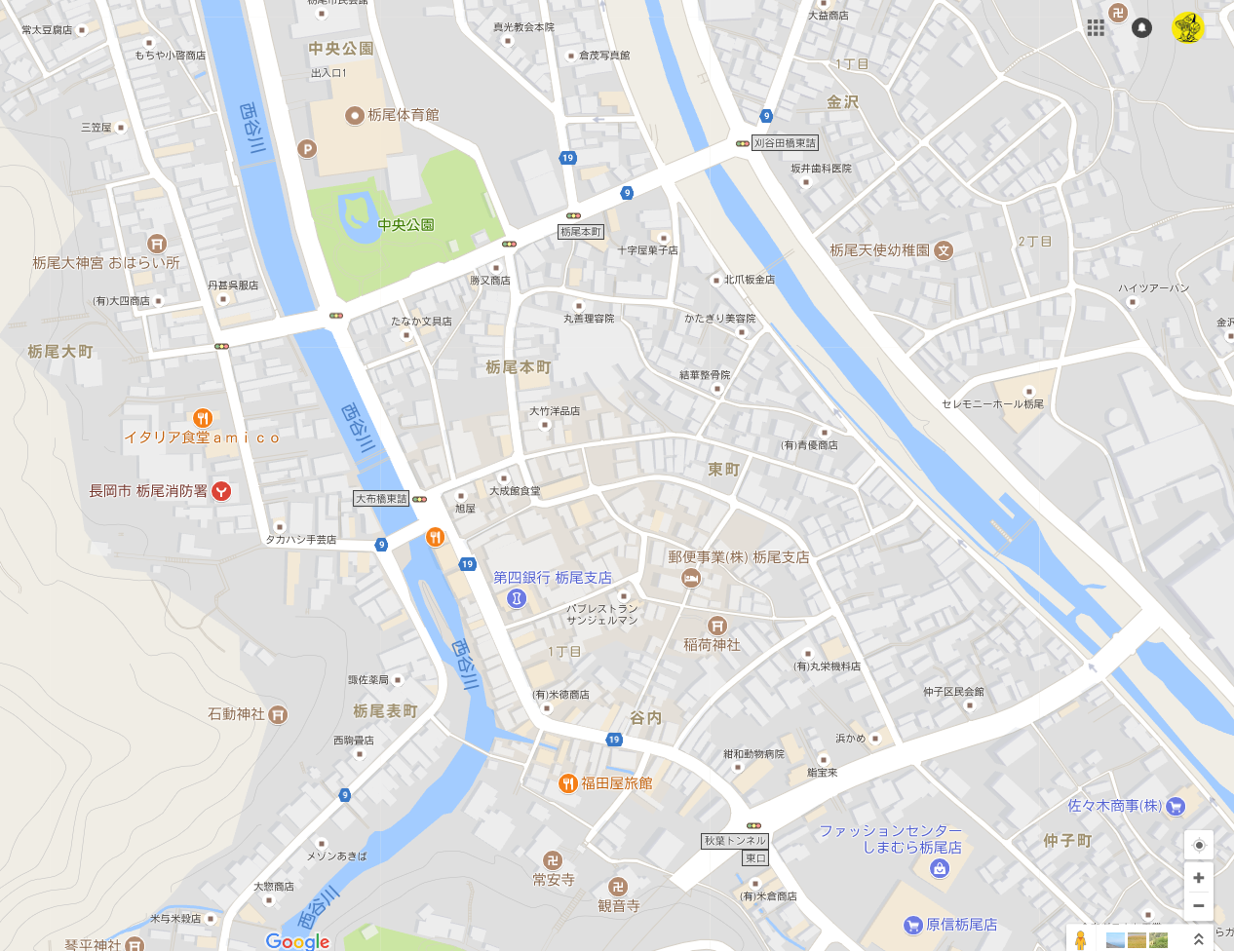

文化センター前は
駐車禁止。
大会関係者は停めないこと。

懇親会会場
福田屋旅館
長岡市谷内２丁目５−４

懇親会地図
シースリーカップ 懇親会会場 地図

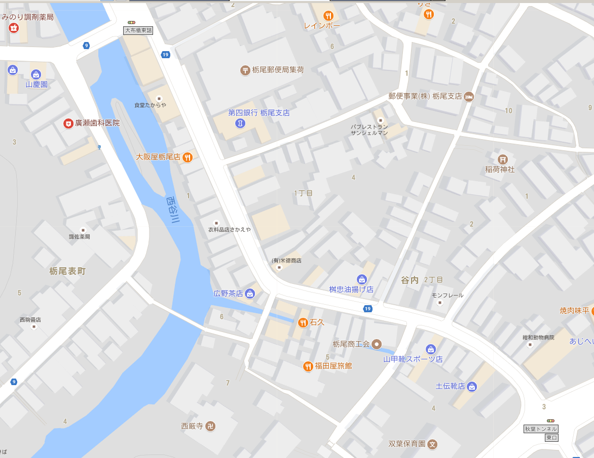

とちパル

懇親会会場
福田屋旅館
長岡市谷内２丁目５−４
栃尾商工会（トチパル)すぐ
体育館より徒歩10分程度

